尾期尺寸表
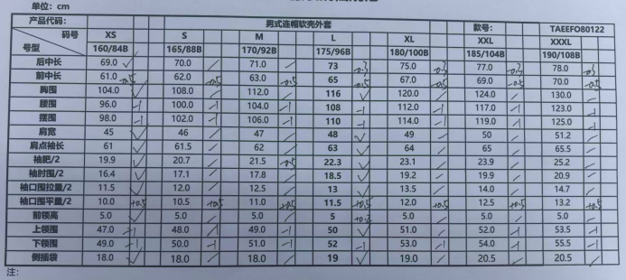
QC规格测量表
款号 | TAEEFO80122 |  |  | 品名 | 中国极地考察软壳上衣 |  |  | 生产工厂 | 莒县鑫星
部位名称 | 指示规格 FINAL SPEC |  |  |  |  |  |  | 样品规格 SAMPLE SPEC
 | XS | S | M | L | XL | XXL | XXXL
 | 160/84B | 165/88B | 170/92B | 175/96B | 180/100B | 185/104B | 190/108B
后中长 | 69.0 | 70.0 | 71.0 | 73 | 75.0 | 77.0 | 78.0
前中长 | 61.0 | 62.0 | 63.0 | 65 | 67.0 | 69.0 | 70.0
胸围 | 104.0 | 108.0 | 112.0 | 116 | 120.0 | 124.0 | 130.0
腰围 | 96.0 | 100.0 | 104.0 | 108 | 112.0 | 117.0 | 123.0
摆围 | 98.0 | 102.0 | 106.0 | 110 | 114.0 | 119.0 | 125.0
肩宽 | 45.0 | 46.0 | 47.0 | 48 | 49.0 | 50.0 | 51.2
肩点袖长 | 61.0 | 61.5 | 62.0 | 63 | 64.0 | 65.0 | 65.5
袖肥/2 | 19.9 | 20.7 | 21.5 | 22.3 | 23.1 | 23.9 | 25.2
袖肘围/2 | 16.4 | 17.1 | 17.8 | 18.5 | 19.2 | 19.9 | 20.9
袖口围拉量/2 | 11.5 | 12.0 | 12.5 | 13 | 13.5 | 14.0 | 14.7
袖口围平量/2 | 10.0 | 10.5 | 11.0 | 11.5 | 12.0 | 12.5 | 13.2
前领高 | 5.0 | 5.0 | 5.0 | 5 | 5.0 | 5.0 | 5.0
上领围 | 47.0 | 48.0 | 49.0 | 50 | 51.0 | 52.0 | 53.5
下领围 | 49.0 | 50.0 | 51.0 | 52 | 53.0 | 54.0 | 55.5
侧插袋 | 18.0 | 18.0 | 18.0 | 19 | 19.0 | 20.5 | 20.5

备注：
1. 初期请洗测2-3件，有问题的另加测量数量。
2.中期验货需要齐色码洗水测试，并填写洗水前后尺寸 |  |  |  |  |  |  |  | 验货时间： |  | 跟单QC: | 工厂负责人：
3.尾期验货按单量，5000件一下的齐色错码各测量3件。

3.面料互染
TOREAD-面辅料互染测试报告登记表
项目 | 供应商 | 缸号 | 面料布种编号 | 颜色 | 涉及到的款号 | 物料1 |  |  | 物料2 |  |  | 物料3 |  |  | 物料4 |  |  | 物料5 |  |  | 结果 | 备注
 |  |  |  |  |  | 物料编号 | 品名 | 供应商 | 物料编号 | 品名 | 供应商 | 物料编号 | 品名 | 供应商 | 物料编号 | 品名 | 供应商 | 物料编号 | 品名 | 供应商
洗测1次
大身无撞色拼接工艺
 |  |  |  |  |  | 物料6 |  |  | 物料7 |  |  | 物料8 |  |  | 物料9 |  |  | 物料10
 |  |  |  |  |  | 物料编号 | 品名 | 供应商 | 物料编号 | 品名 | 供应商 | 物料编号 | 品名 | 供应商 | 物料编号 | 品名 | 供应商 | 物料编号 | 品名 | 供应商

洗测2次

洗测3次

洗测4次

洗测5次

制表时间： |  |  |  |  |  |  |  |  | 测试人签名：
测试要求： 1、面辅料到厂第一时间做测试，根据面料的实际情况，每色每缸做。 2、水温40°洗水40分钟，机洗一个程序，洗水共计5次。
注：实物要留底保存，有问题的寄公司探讨

4.面料静水压
TOREAD-面料5点水压测试报告登记表
日期 | 缸号 | 面料布种编号 | 颜色 | 涉及到的款号 | 供应商 | 上午(时间） | 测试条件 | 下午（时间） | 测试条件 | 加班（时间） | 测试条件 | 结果 | 备注

日期 | 批号 | 物料编号 | 颜色 | 涉及到的款号 | 供应商 | 上午(时间） | 测试条件 | 下午（时间） | 测试条件 | 加班（时间） | 测试条件 | 结果 | 备注

无此工艺

制表时间： |  |  |  |  |  |  |  | 测试人签名：
测试要求： 1、面料到厂第一时间做测试，根据面料的实际情况，每色每缸抽取1-2卷测试。 2、成衣制作时每天、每款、每色、每号需做水压测试。
注：实物要留底保存，有问题的寄公司探讨

